Sheet1
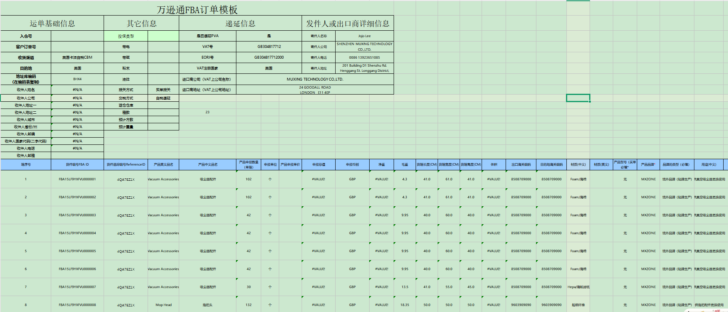
需要用到的工具：1.赛狐--导出发票模板 2.产品明细表格
步骤：
1.FBA--FBA货件--搜索货件编号

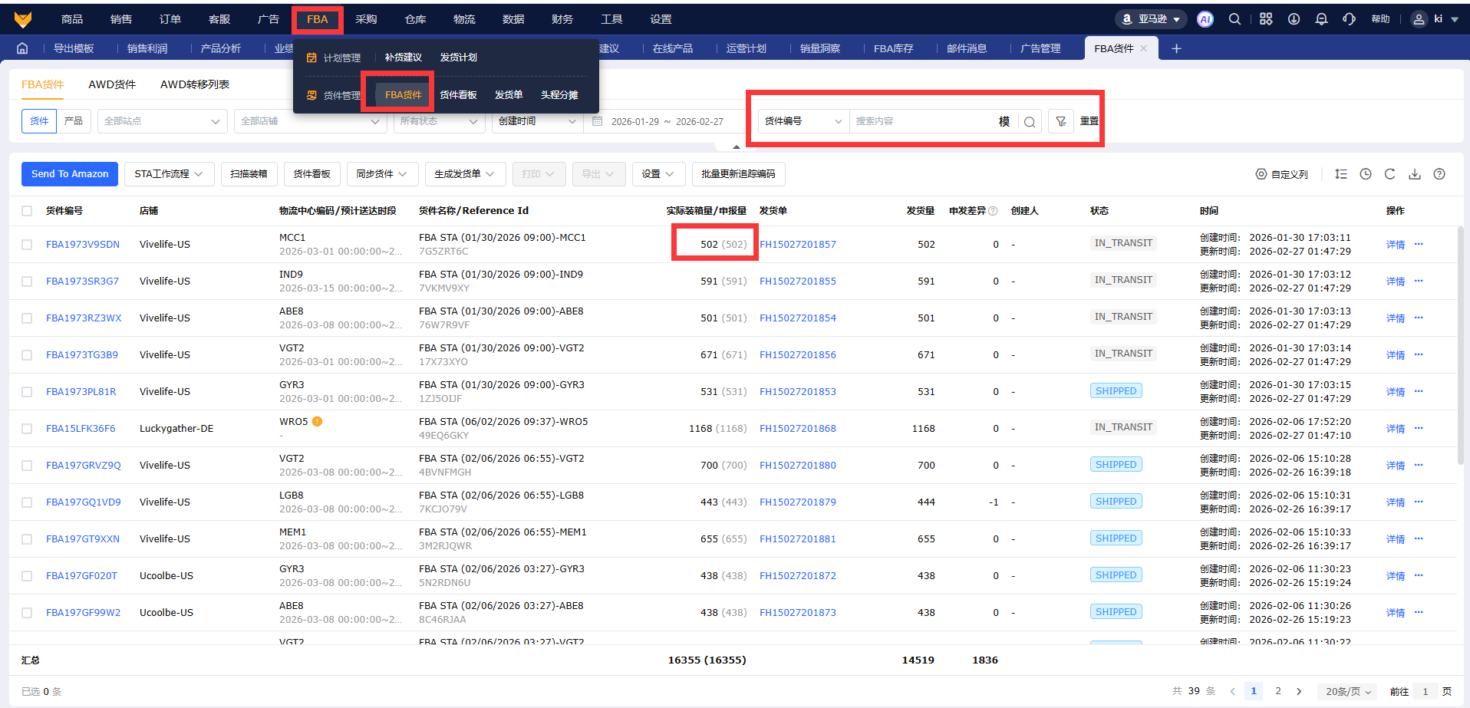

2.勾选货件编号--导出报关资料（按模版）

3.AMZ备货计划及出货安排表---货件编号对应物流--赛狐选择物流公司发票

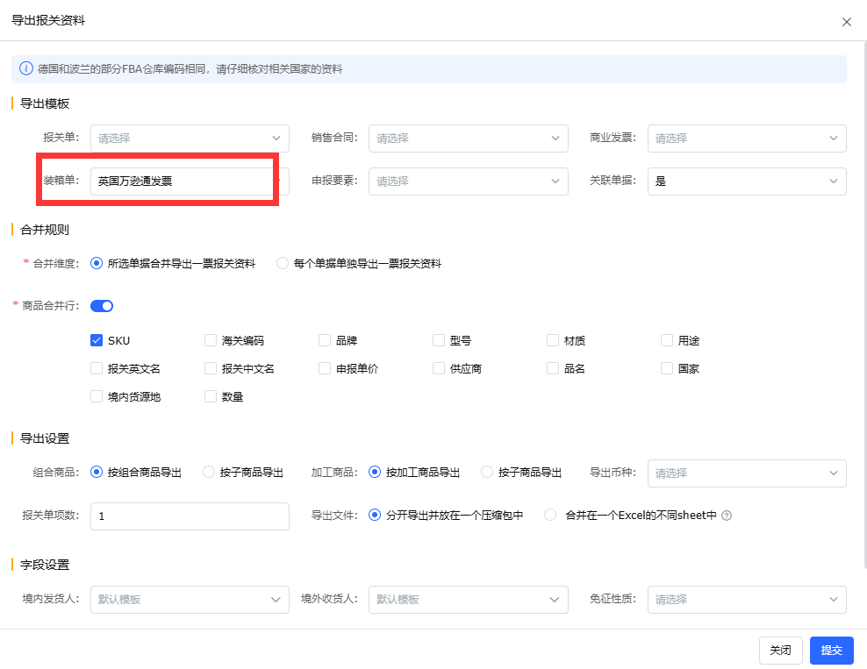

4.按照不同物流要求填写内容

